DAB - Lok
DAB-Lok - wersja z 17.05.2017

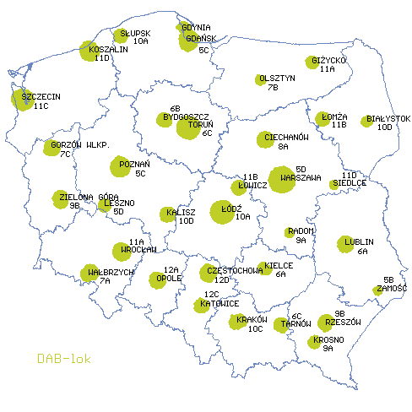
No. | Name of station | Ch | P | Coordinates | A.s.l. | A.g.l. | Heff | dBW | Dir
1 | BIAŁYSTOK / Abramowicza | 10D | V | 23e0846 53n0803 | 125 | 64 | 67 | 30 | ND
2 | BYDGOSZCZ / Osielsko | 6B | V | 18e0458 53n1010 | 94 | 71 | 127 | 30 | ND
3 | CIECHANÓW / Tysiąclecia | 8A | V | 20e3620 52n5123 | 120 | 120 | 137 | 30 | ND
4 | CZĘSTOCHOWA / Koksowa | 12D | V | 19e1058 50n4743 | 251 | 151 | 157 | 30 | ND
5 | GDAŃSK / Wiślana | 5C | V | 18e3834 54n2235 | 3 | 190 | 193 | 30 | ND
6 | GDYNIA / Oksywie | 5C | V | 18e3210 54n3245 | 55 | 50 | 105 | 30 | ND
7 | GIŻYCKO / 1 Maja | 11A | V | 21e4634 54n0235 | 132 | 70 | 84 | 30 | ND
8 | GORZÓW WLKP./ Podmiejska | 7C | V | 15e1641 52n4417 | 67 | 97 | 146 | 30 | ND
9 | KALISZ / Chełmce | 10D | V | 18e1009 51n4205 | 176 | 67 | 133 | 30 | ND
10 | KATOWICE / Bytków | 12C | V | 19e0031 50n1745 | 313 | 80 | 136 | 30 | ND
11 | KIELCE / Targowa | 6A | V | 20e3603 50n5235 | 266 | 89 | 110 | 30 | ND
12 | KOSZALIN / Góra Chełmska | 11D | V | 16e1342 54n1215 | 105 | 87 | 190 | 30 | ND
13 | KRAKÓW / Malczewskiego | 10C | V | 19e5432 50n0302 | 220 | 112 | 133 | 33 | ND
14 | KROSNO / Czarnorzeki | 9A | V | 21e5005 49n4421 | 515 | 57 | 298 | 20 | ND
15 | LESZNO / Dekana | 5D | V | 16e3551 51n5027 | 91 | 76 | 84 | 30 | ND
16 | LUBLIN / Mełgiewska | 6A | V | 22e3608 51n1431 | 190 | 120 | 142 | 30 | ND
17 | ŁOMŻA / Wojska Polskiego | 11B | V | 22e0203 53n1015 | 118 | 128 | 139 | 27 | ND
18 | ŁOWICZ / Seminaryjna | 5D | V | 19e5643 52n0700 | 89 | 100 | 107 | 30 | ND
19 | ŁÓDŹ / Andrzejewskiej | 10A | V | 19e3223 51n4445 | 223 | 222 | 263 | 30 | ND
20 | OLSZTYN / Żołnierska | 7B | V | 20e2918 53n4616 | 126 | 45 | 65 | 30 | ND
21 | OPOLE / Harcerska | 12A | V | 17e5503 50n4108 | 161 | 127 | 140 | 30 | ND
22 | POZNAŃ / Gdyńska | 5C | V | 16e5930 52n2610 | 78 | 181 | 200 | 30 | ND
23 | RADOM / Energetyków | 9A | V | 21e1205 51n2447 | 180 | 144 | 186 | 20 | ND
24 | RZESZÓW / Magdalenka | 9B | V | 22e0748 50n0044 | 386 | 45 | 221 | 27 | ND
25 | SIEDLCE / Terespolska | 11D | V | 22e1844 52n0922 | 153 | 52 | 64 | 27 | ND
26 | SŁUPSK / Koszalińska | 10A | V | 17e0007 54n2711 | 35 | 95 | 106 | 30 | ND
27 | SZCZECIN / Warszewo | 11C | V | 14e3238 53n2830 | 105 | 116 | 218 | 30 | ND
28 | TARNÓW / G. Św. Marcina | 9C | V | 21e0058 49n5905 | 374 | 72 | 249 | 24.8 | ND
29 | TORUŃ / Ceramiczna | 6C | V | 18e4135 53n0252 | 71 | 222 | 250 | 30 | ND
30 | WAŁBRZYCH / Chełmiec | 7A | V | 16e1244 50n4645 | 869 | 48 | 562 | 20 | ND
31 | WARSZAWA / PKiN | 5D | V | 21e0029 52n1355 | 112 | 204 | 236 | 33 | ND
32 | WROCŁAW / Łowiecka | 11A | V | 17e0130 51n0730 | 122 | 117 | 128 | 33 | ND
33 | ZAMOŚĆ / Tarnawatka | 5B | H | 23e2351 50n3126 | 317 | 104 | 185 | 20 | ND
34 | ZIELONA GÓRA / Kukułcza | 9B | V | 15e2942 51n5538 | 183 | 38 | 154 | 30 | ND

 | Dodatkowe rezerwowe bloki w większych miastach

No. | Name of station | Ch | P | Coordinates | A.s.l. | A.g.l. | Heff | dBW | Dir
1 | BIAŁYSTOK / Abramowicza | 7C | V | 23e0846 53n0803 | 125 | 64 | 67 | 27 | ND
2 | GDAŃSK / Wiślana | 7A | V | 18e3834 54n2235 | 3 | 190 | 193 | 30 | ND
3 | KOSZALIN / Góra Chełmska | 8C | V | 16e1342 54n1215 | 105 | 87 | 190 | 30 | ND
4 | KRAKÓW / Malczewskiego | 9A | V | 19e5432 50n0302 | 220 | 112 | 133 | 30 | ND
5 | OPOLE / Harcerska | 7C | V | 17e5503 50n4108 | 161 | 127 | 140 | 23 | ND
6 | POZNAŃ / Piątkowo | 6B | V | 16e5427 52n2735 | 106 | 112 | 148 | 30 | ND
7 | WARSZAWA / PKiN | 10B | V | 21e0029 52n1355 | 112 | 204 | 236 | 30 | ND
8 | WROCŁAW / Łowiecka | 5C | V | 17e0130 51n0730 | 122 | 117 | 128 | 30 | ND

